Tabelas
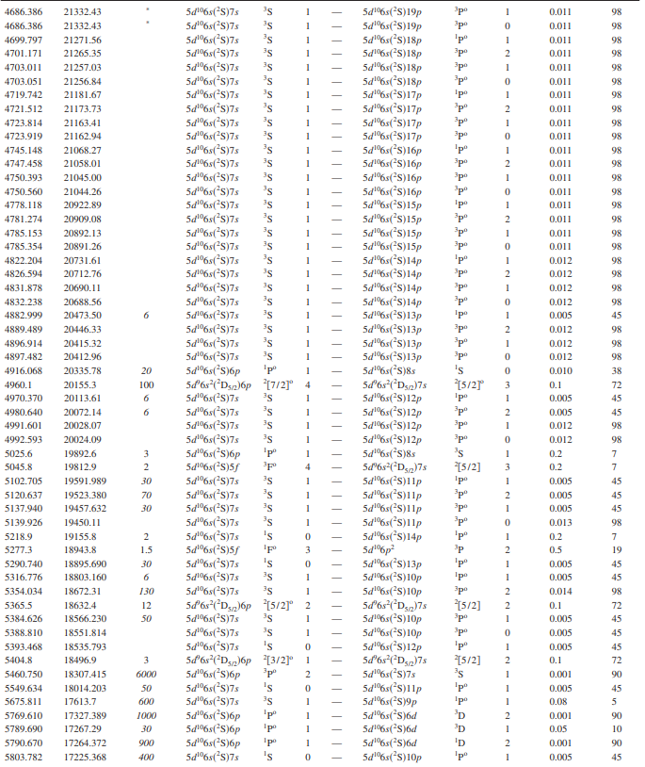
Hg

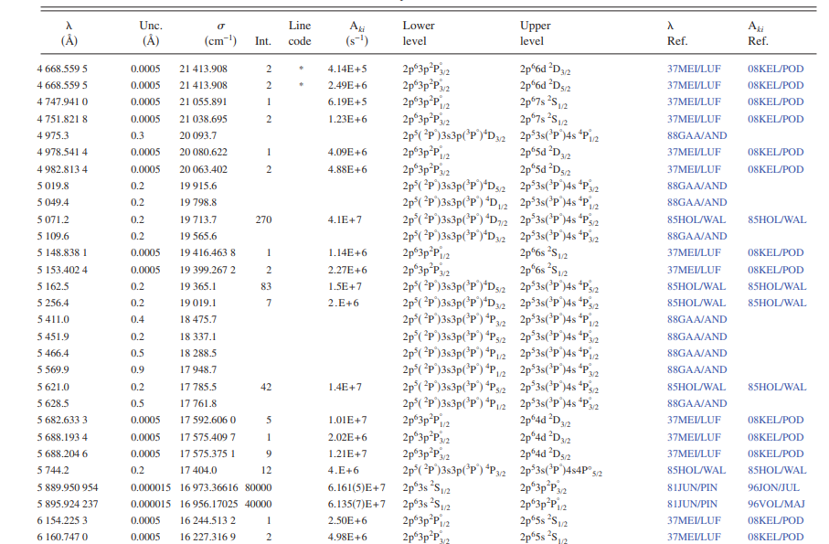
Na

Montagem experimental
Arranjo experimental
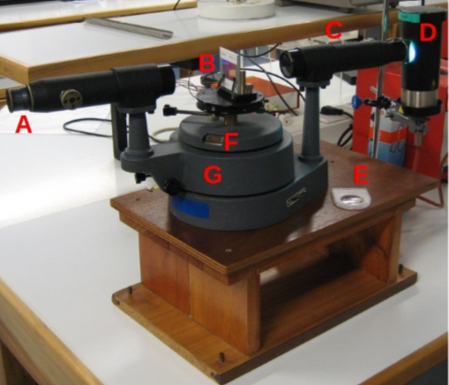
 | Espectrómetro de rede:
 | A | telescópio para observação das imagens da fenda
 | B | plataforma giratória com a rede de difracção acoplada
 | C | colimador com fenda de abertura regulável
 | G | suporte rotativo que permite ajustar a posição do telescópio
 | F | nónio (escala Vernier)

 | D | suporte da lâmpada
 | E | lupa para leitura da escala de Vernier

 | Pormenor do nónio (F)
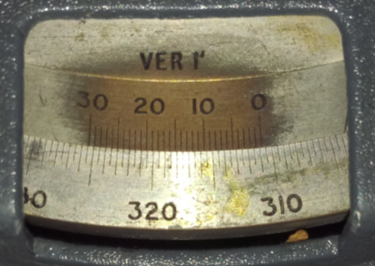

Esquema do funcionamento do espectroscópio de rede de difracção. A rede tem de ser posicionada perpendicularmente ao feixe incidente (incidência normal: θi=0)
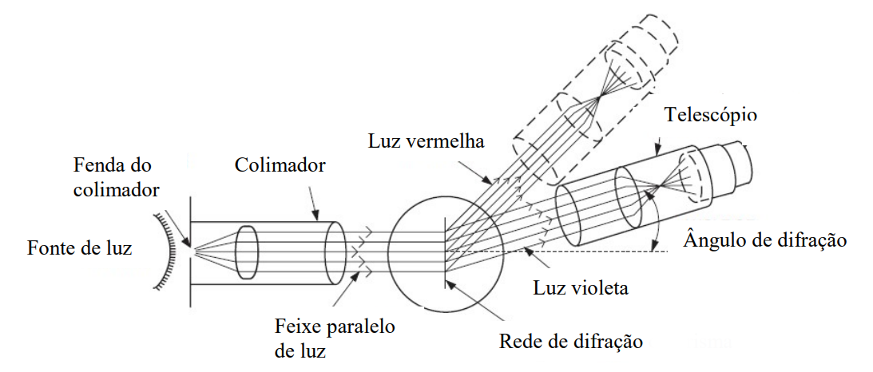

Esquema do que se observa com a lâmpada de mercúrio (posição angular crescente para a direita)

Análise 1
O valor do ângulo com a correção do nónio:
$${θ_{n}=θ}_{p}+\frac{n}{N}×i_{p}$$
No laboratório o valor do menor intevralo da escala principal é 0,5ᵒ e o numero de divisões totais no nónio é 30. Por isso:
Para se obter o $θ_{m}$:
$${θ_{m}=θ}_{n}\left(m≠0\right)−θ_{n}\left(m=0\right)$$
Notar que para uma lampada diferente, o valor de ordem 0 é igual e tambémo ângulo de difracção é o mesmo para a mesma ordem, à esquerda e à direita.
Para obtermos o valor do comprimento de onda:
$$d×\sin\left(θ_{m}\right)=m×λ$$
Isto porque o ângulo de incidência é 0.
Pode-se verificar observando a tabela que para riscas da mesma cor o comprimento de onda é semelhante. Esta diferença deve-se a erros experimentais, por isso para cada cor foi calculado um valor medio e comparar esse valor com o valor tabelado (fazendo um desvio percentual). Não se sabe ao certo o critério usado pelo grupo de alunos que realizou o trabalho, mas as riscas de maior largura são riscas com mais fácil identificação, mas tambem poderá ter uma maior incerteza na medição. Por esse motivo os valores de comprimento de onda tabelado selecionado é de acordo com as riscas de maior intensidade.
Observando as tabelas podemos verificar que o $θ_{m}$ de ordem positiva, é sempre superior ao de ordem negativa sendo que deveriam ser iguais (Como mostra na ilustração a cima) . Este erro sistematica deve-se ao facto do angulo da ordem 0 ser mal medido. Contudo é possível ser feita uma correção (Análise 2).
Experimentalmente era possivel verificar que a largura de uma de uma mesma risca de ordem entre 1 e 2 é diferente. Isto deve-se ao facto da intensidade ser menor em ordem 2.
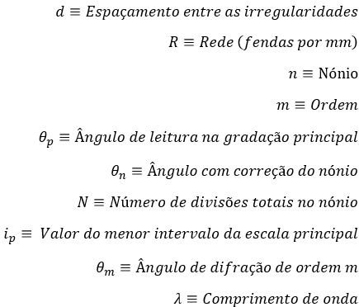
Determinação dos erros:
Durante a realização da experiência a leitura do nónio foi efetuada por 3 alunos diferentes, logo a dispersão dos valores do nónio diz nos uma incerteza associada ao mesmo.
A partir do erro do nónio, podemos obter a incerteza associada ao angulo com correção do nónio:
De seguida podemos calcular o erro associado ao angulo de difração de ordem m:
A incerteza do comprimento de onda será:
Para além da incerteza de leitura do nónio, há uma imprecisão na medição da risca em que quanto maior a intensidade maior a imprecisão, que também afeta diretamente o valor do comprimento de onda. Quanto maior a intensidade maior é essa imprecisão, como ilustrado a baixo:
O espaçamento entre as irregularidades é obtido a partir da seguinte expressão:
$$d=\frac{1}{R}×{10}^{7} Å$$
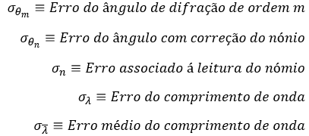
Rede (fendas por mm): |  |  | 600

Espaçamento entre as irregularidades (Å): |  |  | 16667

Lâmpada de sódio
 | Ordem | Leitura na escala |  | (ᵒ) | (ᵒ)
 | m | (ᵒ) | n
risca central | 0 | 310.0 | 19 | 310.30 | 0 | 0 | 0 | 0 | 0.5 | 0.01 | 0 | 0 | 0 | 0
 |  |  | 17
 |  |  | 18
amarela | 1 | 331.5 | 1 | 331.54 | 21.24 | 6038 | 5889 | 5890 | 1.5 | 0.03 | 0.03 | 409 | 262 | 0.009
 |  |  | 2
 |  |  | 4
 | -1 | 290.0 | 6 | 290.08 | -20.22 | 5761 |  |  | 1.5 | 0.03 | 0.03 | 412
 |  |  | 5
 |  |  | 3
 | 2 | 355.5 | 22 | 355.86 | 45.56 | 5950 |  |  | 0.5 | 0.01 | 0.01 | 69
 |  |  | 20
 |  |  | 23
 | -2 | 266.0 | 5 | 266.11 | -44.19 | 5809 |  |  | 1.5 | 0.03 | 0.03 | 157
 |  |  | 6
 |  |  | 8
verde | 1 | 330.5 | 14 | 330.76 | 20.46 | 5825 | 5693 | 5621 | 1.0 | 0.02 | 0.02 | 291 | 238 | 1.29
 |  |  | 16
 |  |  | 16
 | -1 | 290.5 | 19 | 290.81 | -19.49 | 5562 |  |  | 0.5 | 0.01 | 0.01 | 185
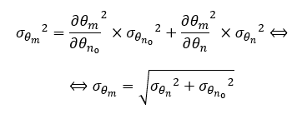
 |  |  | 18
 |  |  | 18
azul turquesa | 1 | 328.0 | 13 | 328.21 | 17.91 | 5126 | 4988 | 5071 | 0.5 | 0.01 | 0.01 | 187 | 304 | 1.63
 |  |  | 13
 |  |  | 12
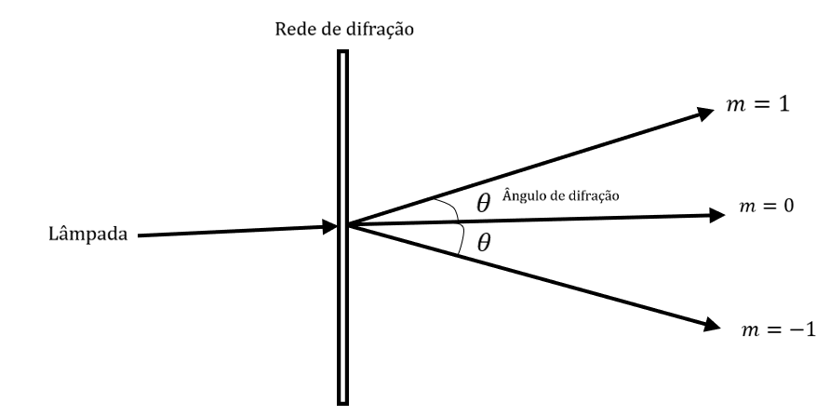
 | -1 | 293.0 | 21 | 293.38 | -16.92 | 4851 |  |  | 1.5 | 0.03 | 0.03 | 420
 |  |  | 24
 |  |  | 23

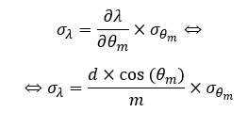
Lâmpada de mercúrio
 | Ordem | Leitura na escala |  | (ᵒ) | (ᵒ)
 | m | (ᵒ) | n
violeta | 1 | 324.5 | 21 | 324.87 | 14.57 | 4193 | 4047 | 4047 | 1.0 | 0.02 | 0.02 | 301 | 305 | 0.004
 |  |  | 23
 |  |  | 23
 | -1 | 296.5 | 14 | 296.75 | -13.55 | 3905 |  |  | 1.0 | 0.02 | 0.02 | 302
 |  |  | 16
 |  |  | 15
 | 2 | 339.5 | 23 | 339.83 | 29.53 | 4108 |  |  | 3.0 | 0.05 | 0.05 | 368
 |  |  | 17
 |  |  | 20
 | -2 | 281.5 | 17 | 281.75 | -28.55 | 3983 |  |  | 2.0 | 0.03 | 0.03 | 252
 |  |  | 15
 |  |  | 13
azul | 1 | 325.5 | 28 | 325.97 | 15.67 | 4502 | 4359 | 4358 | 0.5 | 0.01 | 0.01 | 189 | 161 | 0.034
 |  |  | 28
 |  |  | 29
 | -1 | 295.5 | 8 | 295.63 | -14.67 | 4221 |  |  | 0.5 | 0.01 | 0.01 | 190
 |  |  | 7
 |  |  | 8
 | 2 | 342.0 | 17 | 342.27 | 31.97 | 4412 |  |  | 1.0 | 0.02 | 0.02 | 132
 |  |  | 16
 |  |  | 15
 | -2 | 279.0 | 12 | 279.22 | -31.08 | 4302 |  |  | 1.0 | 0.02 | 0.02 | 133
 |  |  | 13
 |  |  | 14
verde | 1 | 329.5 | 27 | 329.93 | 19.63 | 5600 | 5465 | 5460 | 1.0 | 0.02 | 0.02 | 293 | 286 | 0.098
 |  |  | 25
 |  |  | 26
 | -1 | 291.5 | 10 | 291.69 | -18.61 | 5319 |  |  | 1.5 | 0.03 | 0.03 | 416
 |  |  | 11
 |  |  | 13
 | 2 | 351.5 | 21 | 351.83 | 41.53 | 5525 |  |  | 1.5 | 0.03 | 0.03 | 164
 |  |  | 18
 |  |  | 20
 | -2 | 269.5 | 14 | 269.75 | -40.55 | 5418 |  |  | 2.5 | 0.04 | 0.04 | 269
 |  |  | 18
 |  |  | 13
amarelo | 1 | 331.0 | 4 | 331.07 | 20.77 | 5909 | 5785 | 5770 | 2.0 | 0.03 | 0.03 | 535 | 389 | 0.264
 |  |  | 6
 |  |  | 2
 | -1 | 290.5 | 3 | 290.54 | -19.76 | 5633 |  |  | 1.5 | 0.03 | 0.03 | 413
 |  |  | 4
 |  |  | 1
 | 2 | 354.5 | 18 | 354.85 | 44.55 | 5846 |  |  | 3.0 | 0.05 | 0.05 | 301
 |  |  | 21
 |  |  | 24
 | -2 | 266.5 | 6 | 266.65 | -43.65 | 5752 |  |  | 3.0 | 0.05 | 0.05 | 306
 |  |  | 9
 |  |  | 12

Análise 2
O valor de $θ_{n_{+}}$ e de $θ_{n_{−}}$ para uma mesma ordem em modulo deveria ser a mesma, por isso usando a seguinte expressão:
Observando os resultados obtidos, sabemos que o valor mais correto de $θ_{n}$ ordem 0 deve ser 310,8. Por isso estima se um valor para $θ_{p}$ de modo a o valor de $θ_{n}$ ser o correspondente.
Após a correção verifica-se uma coerência maior nos valores obtidos.

Rede (fendas por mm): |  |  | 600

Espaçamento entre as irregularidades (Å): |  |  | 16667

Lâmpada de sódio
 | Ordem | Leitura na escala |  |  | (ᵒ) | (ᵒ)
 | m | (ᵒ) | n
risca central | 0 | 310.5 | 19 |  | 310.80 | 0 | 0 | 0 | 0 | 0 | 0.5 | 0.01 | 0 | 0 | 0
 |  |  | 17
 |  |  | 18
amarela | 1 | 331.5 | 1 | 310.8 | 331.54 | 20.74 | 5902 | 5890 | 5890 | 1.5 | 0.03 | 0.03 | 411 | 262 | 0.004
 |  |  | 2
 |  |  | 4
 | -1 | 290.0 | 6 |  | 290.08 | -20.72 | 5897 |  |  | 1.5 | 0.03 | 0.03 | 411
 |  |  | 5
 |  |  | 3
 | 2 | 355.5 | 22 | 311.0 | 355.86 | 45.06 | 5899 |  |  | 0.5 | 0.01 | 0.01 | 69
 |  |  | 20
 |  |  | 23
 | -2 | 266.0 | 5 |  | 266.11 | -44.69 | 5861 |  |  | 1.5 | 0.03 | 0.03 | 156
 |  |  | 6
 |  |  | 8
verde | 1 | 330.5 | 14 | 310.8 | 330.76 | 19.96 | 5688 | 5694 | 5621 | 1.0 | 0.02 | 0.02 | 292 | 238 | 1.29
 |  |  | 16
 |  |  | 16
 | -1 | 290.5 | 19 |  | 290.81 | -19.99 | 5699 |  |  | 0.5 | 0.01 | 0.01 | 185
 |  |  | 18
 |  |  | 18
azul turquesa | 1 | 328.0 | 13 | 310.8 | 328.21 | 17.41 | 4987 | 4989 | 5071 | 0.5 | 0.01 | 0.01 | 187 | 303 | 1.62
 |  |  | 13
 |  |  | 12
 | -1 | 293.0 | 21 |  | 293.38 | -17.42 | 4990 |  |  | 1.5 | 0.03 | 0.03 | 419
 |  |  | 24
 |  |  | 23

Lâmpada de mercúrio
 | Ordem | Leitura na escala |  |  | (ᵒ) | (ᵒ)
 | m | (ᵒ) | n
violeta | 1 | 324.5 | 21 | 310.8 | 324.87 | 14.07 | 4052 | 4047 | 4047 | 1.0 | 0.02 | 0.02 | 301 | 306 | 0.008
 |  |  | 23
 |  |  | 23
 | -1 | 296.5 | 14 |  | 296.75 | -14.05 | 4046 |  |  | 1.0 | 0.02 | 0.02 | 301
 |  |  | 16
 |  |  | 15
 | 2 | 339.5 | 23 | 310.8 | 339.83 | 29.03 | 4044 |  |  | 3.0 | 0.05 | 0.05 | 369
 |  |  | 17
 |  |  | 20
 | -2 | 281.5 | 17 |  | 281.75 | -29.05 | 4046 |  |  | 2.0 | 0.03 | 0.03 | 250
 |  |  | 15
 |  |  | 13
azul | 1 | 325.5 | 28 | 310.8 | 325.97 | 15.17 | 4362 | 4360 | 4358 | 0.5 | 0.01 | 0.01 | 190 | 161 | 0.038
 |  |  | 28
 |  |  | 29
 | -1 | 295.5 | 8 |  | 295.63 | -15.17 | 4362 |  |  | 0.5 | 0.01 | 0.01 | 190
 |  |  | 7
 |  |  | 8
 | 2 | 342.0 | 17 | 310.7 | 342.27 | 31.47 | 4350 |  |  | 1.0 | 0.02 | 0.02 | 132
 |  |  | 16
 |  |  | 15
 | -2 | 279.0 | 12 |  | 279.22 | -31.58 | 4364 |  |  | 1.0 | 0.02 | 0.02 | 132
 |  |  | 13
 |  |  | 14
verde | 1 | 329.5 | 27 | 310.8 | 329.93 | 19.13 | 5463 | 5466 | 5460 | 1.0 | 0.02 | 0.02 | 293 | 285 | 0.102
 |  |  | 25
 |  |  | 26
 | -1 | 291.5 | 10 |  | 291.69 | -19.11 | 5457 |  |  | 1.5 | 0.03 | 0.03 | 415
 |  |  | 11
 |  |  | 13
 | 2 | 351.5 | 21 | 310.8 | 351.83 | 41.03 | 5470 |  |  | 1.5 | 0.03 | 0.03 | 166
 |  |  | 18
 |  |  | 20
 | -2 | 269.5 | 14 |  | 269.75 | -41.05 | 5473 |  |  | 2.5 | 0.04 | 0.04 | 267
 |  |  | 18
 |  |  | 13
amarelo | 1 | 331.0 | 4 | 310.8 | 331.07 | 20.27 | 5773 | 5785 | 5770 | 2.0 | 0.03 | 0.03 | 537 | 389 | 0.268
 |  |  | 6
 |  |  | 2
 | -1 | 290.5 | 3 |  | 290.54 | -20.26 | 5770 |  |  | 1.5 | 0.03 | 0.03 | 412
 |  |  | 4
 |  |  | 1
 | 2 | 354.5 | 18 | 310.8 | 354.85 | 44.05 | 5794 |  |  | 3.0 | 0.05 | 0.05 | 304
 |  |  | 21
 |  |  | 24
 | -2 | 266.5 | 6 |  | 266.65 | -44.15 | 5804 |  |  | 3.0 | 0.05 | 0.05 | 303
 |  |  | 9
 |  |  | 12

